References to double check
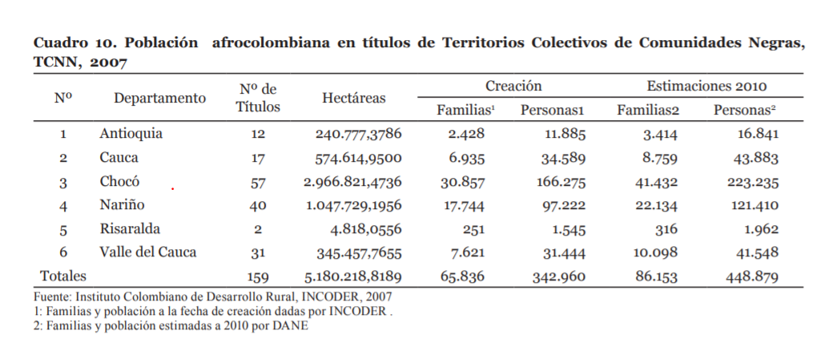
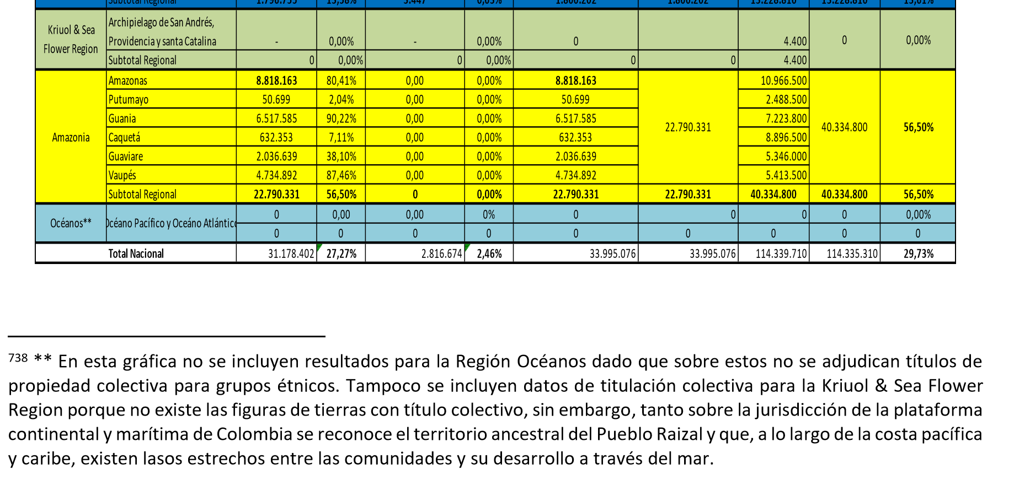
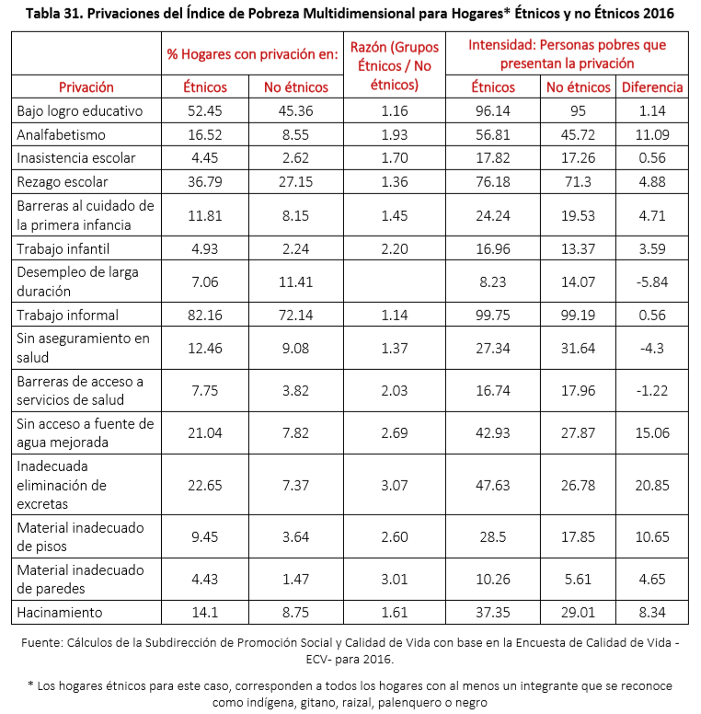
 |  | Bases del plan de desarrollo pg 660 SS | 38.415.518 ha thay tituladas en la actualidad 99% en el pacifico | 12.78% con info catastral actualizada, 46.02% desactualizada y 41.20 sin informacion (a 1de ene de 2018, fuente IGAC) | pg 696. resguardos indigenas legalizados: 772 (32.653.436.78 hectareas), afros 207 consejos comunitarios con 5.762.081.38 | 889 solicitudes de correccion y constitucion indigenas, 286 solicitudes afro (mas de una decada, multiples fallos) | tambien dice que estan construyendo la base en la NPP No. 701
 |  |  | Cobertura educacion superior departamental con presencia etnica mayoritaria: | 78.2% no etnico 28.2 indigena 36.9 NARP | Total atendido en Primera infancia 2017: 1197634. Solo 190182 eran etnicos (109261 indigenas y 80888 NARP (negros, afrodescendientes, raizales y palenqueros) y 33 ROM) | 13.8% de las victimas en el Registro NAcional de Victimas menores de edad son etnicos
 |  |  | 26% lenguas en peligro, 17.8% seriamente en peligro, 15.8% situacion critica, 11% extintas, 6% estables pero en peligro, 1% no corre peligro, 16% sin informacion | pobreza multidimensional 2016: | 17.8% global 45.8% indigenas 26. 9% NARP | equivalente a 23.94 de los pobres MUltidimensionales son etnicos
 |  |  | acceso al agua mejorada | etnicos 21.04% no etnicos 7.8% | eliminacion de excretas | 22.6% etnicos 7.37% no etnicos
 |  |  | tasa infomralidad (desarrollo economico) | 82% etnicos 72% no etnicos | inseguridad alimentaria y nutricional (ELCSA) | 52.3% no etnico 77% indigenas 68.9% afro | desnutricion cronica menores de 5 anos indigenas: 29.6%, afro:7.2%, 10% no etnico
 |  |  | Disponibilidad presupuestal a cierre de 2017: indigenas 2.2 billones COP, NARP 111.006 millones, 6836 millones ROM (no le creo a la cifra afro pero es lo que dice el doc) | atlantico, Bolivar, Cordobam Guajira, Sucre, SAYP, tienen poblacion etnica mayor del 70% (esto deberia ser consecuente con titulacion) comparar con el grafico
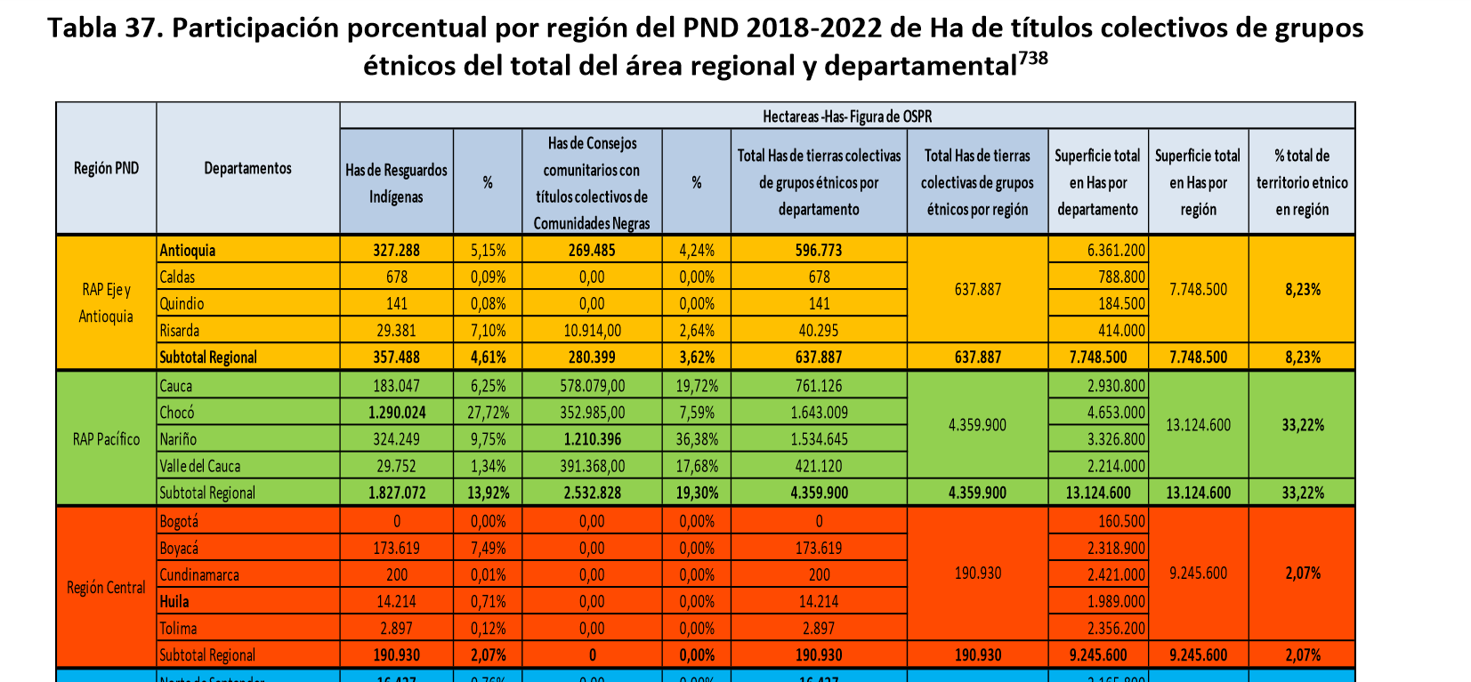

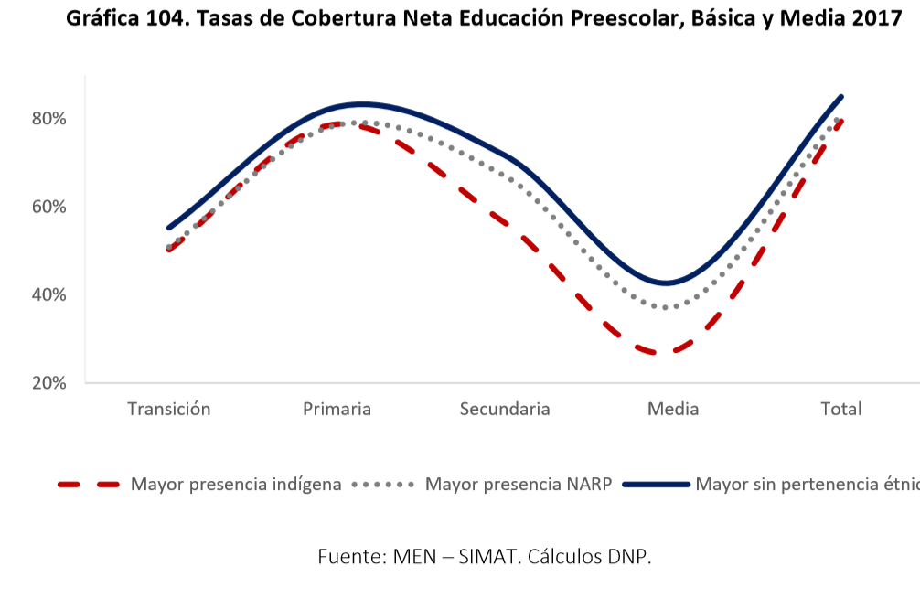
Ver sentencias C464 de 2014: mendicidad indigenas
Ley 1537 de 2012 Art 13: priorizacion de subsidios para poblacion afro
Decreto 1934 de 2015: COnsejos comunitarios y cabildos como oferntes de subsidios de vivienda de interes social rural
(este decreto modifica el 1071 de 2015, que hay qeu revisarlo tambien)
Decreto 890 de 2017 Plan de COnstruccion y Mejoramiento de Vivienda SOcial Rural
Decreto 1953 de 2014 sobre regimen especial y autonomia de indigenas
Ley 1381 de 2010 de lenguas nativas
Equidad y movilidad social. Armando Montenegro, Marcela Melendez. UNIANDES. 2014.
Decreto 623 de 2018 | NO LO ENCUENTRO: ALERTA
HAy como citar que se les perdieron los papeles entre INCODER y ANT. Pg. 623 del Doc bases del plan.
VER OTROS DATOS Y MAPAS AQui.
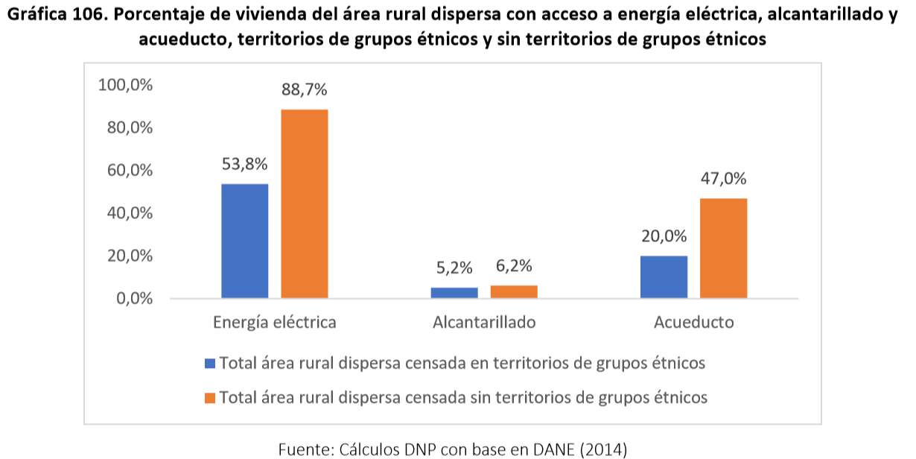

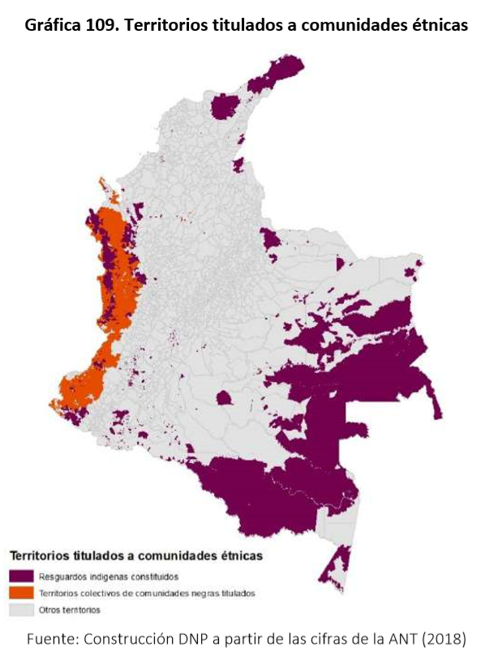

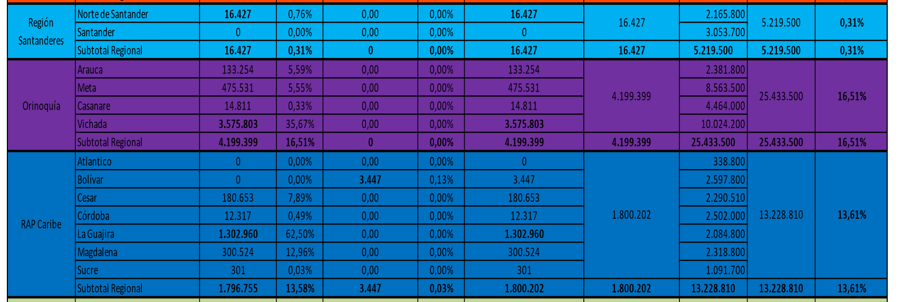

https://sitios.dane.gov.co/revista_ib/html_r2/articulo7_r2.htm

https://www.dane.gov.co/files/censo2005/etnia/sys/visibilidad_estadistica_etnicos.pdf

